2.审批表单
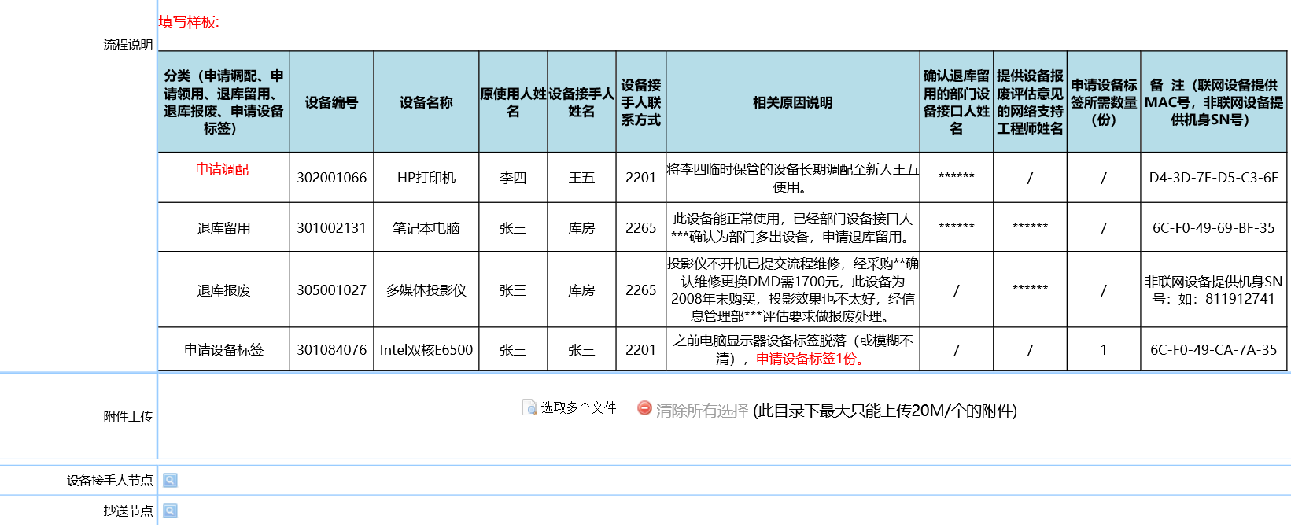
 |  | 原有流程页面复制（示例）

流程说明 | 1：主题：**部门***设备编号临时调配/或长期调配/或退库留用/或退库报废/或申请设备标签等，批量提交申请可以以此表格格式填写用附件的形式提交。
 | 2:办公设备跨部门调配，需经调出及调入部门双方部门长在KOA流程上审批通过方可，注意增加对应领导审批。
 | 3：申请办公设备，请用户统一在KOA上按如下路径提交申请：供应链管理-非生产物料采购-办公设备采购流程（用户无需电话再确认有无库存，此流程由信息管理部确认实际库存及用户需求情况，再选择对应的流程节点分支确定是否发库存旧设备或采购新设备）。
 | 4：调配分类：A:临时调配：如部门内某同事离职，相关设备暂调配至部门内某一同事临时保管，待新同事入职后需再次调配至新同事（此情况暂不需打印与更换设备标签）； B:长期调配：如调配设备至新同事长期使用或设备长期调配至其他同事长期使用（需要更换为最新的设备标签）；
 | 5：:退库分类：退库留用/退库报废
 | 5.1)办公设备能正常办公使用的情况下，经部门设备接口人确认相关办公设备多出，后续新来同事无需设备预留时，提交“办公设备调配、退库或领取流程”，并备注：退库留用。
 | 5.2)退库报废：申请人需详细说明退库报废原因，并出具信息管理部相关网络支持工程师“IT技术支持”，无法维修需报废的评估结果，并将办公设备需退库报废的评估结果作为附件一起提交KOA申请，并备注：“退库报废”。
 | 6：设备标签申请：办公设备标签脱落、丢失，或标签磨损不清的需申请设备标签的，请备注“申请设备标签*份，如为联网设备需提供MAC号，MAC查询方法：请见KOA-知识文档中查询《联网设备MAC查询方法及提供表》，非联网设备提供机身SN号于备注栏）；各部门设备接口人每月负责部门设备标签统一领取，将设备标签发放至设备接手人并监督设备标签及时正确粘贴至对应设备。
 | 7：KOA流程设备接手人节点设置要求：注意：流程节点设备接手人不能为原设备使用人，如设备接手人无KOA权限的，请将设备接手人节点姓名设置为部门设备接口人，由部门设接口人负责相关设备交接到位。批量调配的务必将流程抄送至对应设备接手人或部门设备接手人。
 | 8： 在设备调配的过程中，申请人及设备接手人必须当面确认设备的完整性，如有设备硬件不符或缺少，请于设备调配当天联系信息管理部设备管理员。
 | 9：设备工作地点及时间：设备库房（主厂房二楼A区与B区的通道内右侧最里面的计量室隔壁的B2212房），每个工作日下午16：00-17：30进行设备退库/发放及物料领用。联系人：林惠权 办公电话：2232；办公设备领取及退库工作，必须由申请提交人或部门设备接口人在设备管理员约定的时间在设备库房统一处理，谢绝不定时的电话预约领取与退库工作，谢绝代领代退设备等。

4.流程图
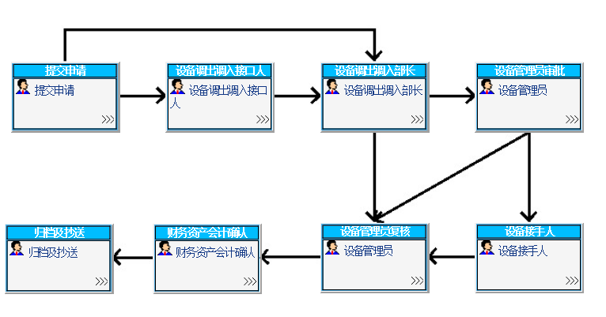
（流程图截图示例）

